Tabelle1
Berechnungen zum Artikel vom 19.11.2021

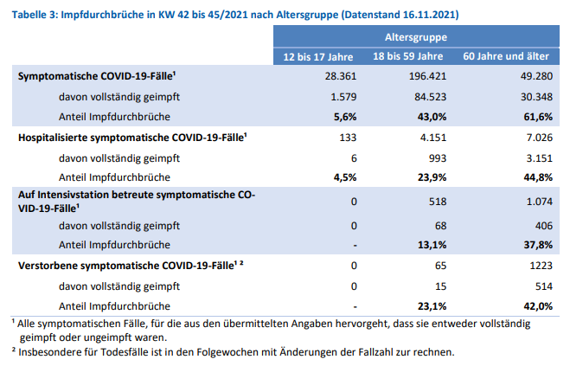
 | Impfdurchbrüche
 | 12-17 Jahre | 18-59 Jahre | 60 Jahre und älter | Summen
 | Symptomatische COVID-19 Fälle 42. bis 45.KW
ungeimpft | 28,361 | 196,421 | 49,280 | 274,062
geimpft | 1,579 | 84,523 | 30,348 | 116,450
 |  |  | Summe | 390,512
 | 5.57% | 43.03% | 61.58% | 42.49%
 | Hospitalisierte symptomatische COVID-19-Fälle 42. bis 45.KW
ungeimpft | 133 | 4,151 | 7,026 | 11,310
geimpft | 6 | 993 | 3,151 | 4,150
 |  |  | Summe | 15,460
 | 4.51% | 23.92% | 44.85% | 36.69%
 | Auf Intensivstation betreute symptomatische COVID-19-Fälle 42. bis 45.KW
ungeimpft | 0 | 518 | 1,074 | 1,592
geimpft | 0 | 68 | 406 | 474
 |  |  | Summe | 2,066
 |  | 13.13% | 37.80% | 29.77%
 | Verstorbene symptomatische COVID-19-Fälle 42. bis 45.KW
ungeimpft | 0 | 65 | 1,223 | 1,288
geimpft | 0 | 15 | 514 | 529
 |  |  | Summe | 1,817
 |  | 23.08% | 42.03% | 41.07%

RKI | Unsymptomatische und symptomatische Fälle
 |  | 42. bis 45. KW | KW 42: 18.10.2021 | KW45: 14.11.2021
Fälle gesamt=positiv Getestete |  | 643,624 | 4,377,845 | 5,021,469
Symptomatische COVID-19-Fälle |  | 390,512
 |  | 60.67%

Fälle gesamt=positiv Getestete |  | 643,624
Hospitalisierte COVID-19-Fälle
mit COVID-19-Symptomen |  | 15,460
 |  | 2.40%

Fälle gesamt=positiv Getestete |  | 643,624
COVID-19-Fälle auf Intensivstation |  |  | DIVI Zahlen 16.11.2021 | Intensivfälle mit Corona-Symptomatik*
mit COVID-19-Symptomen |  | 2,066 | 3,280 | 62.99%
 |  | 0.32% | *aber durchaus nicht ausschließlich und an erster Stelle

Fälle gesamt=positiv Getestete |  | 643,624 | Todesfälle
Verstorbene COVID-19 |  |  | KW 42: 18.10.2021 | KW45: 14.11.2021 | Summe | Todesfälle ohne jeglich COVID-19-Symptomatik
mit COVID-19-Symptomen |  | 1,817 | 94,628 | 97,672 | 3,044 | 1,227
 |  | 0.28% |  |  |  | 40.31%
